2 užd.
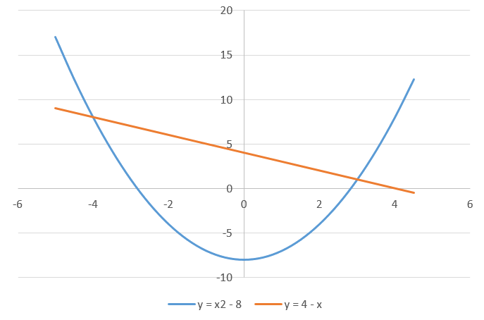
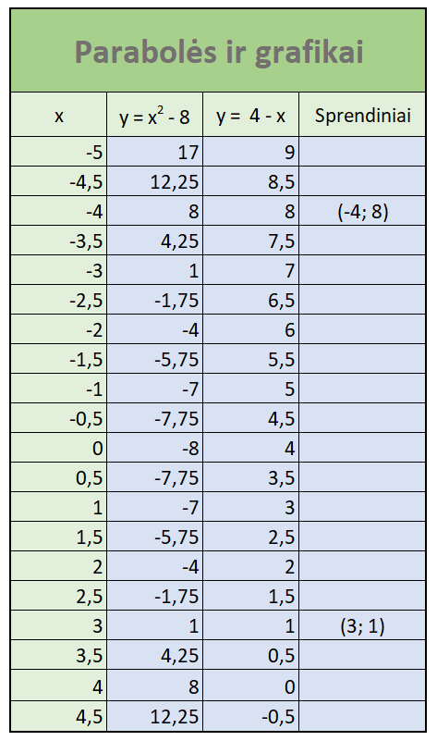
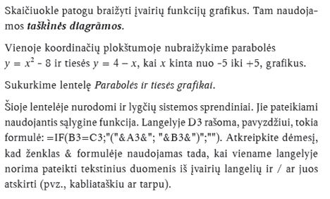
Parabolės ir grafikai
x | y = 4 - x | Sprendiniai

3 užd.
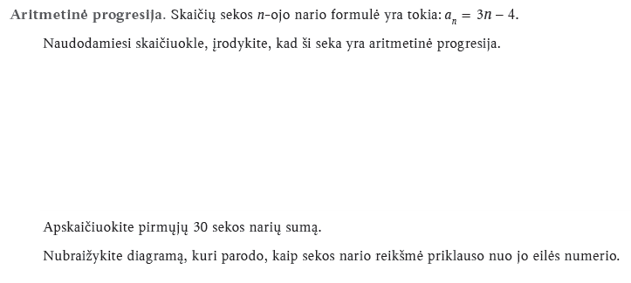
Seka an = 3n - 4
n
an

d

4 užd.
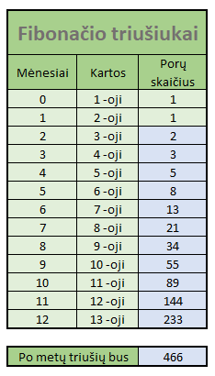
Fibonačio triušiukai
Mėnesiai | Kartos | Porų skaičius
0 | 1 -oji | 1
1 | 2 -oji | 1

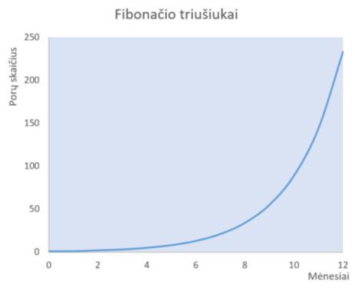

Po metų triušių bus

5 užd.
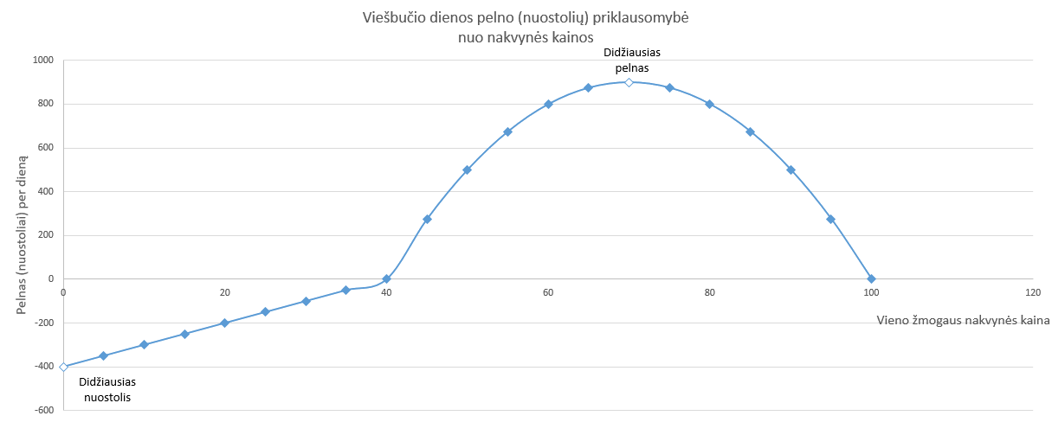

6 užd.
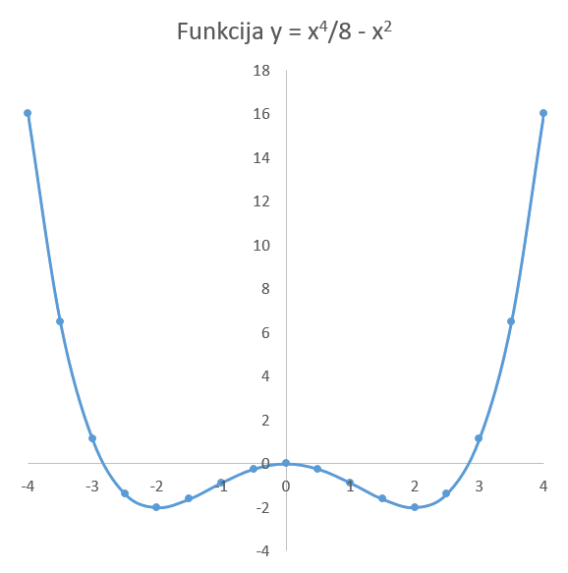
Lyginių funkcijų tyrimas. Pagal pateiktą pavyzdį skaičiuokle parenkite lentelę ir nubraižykite grafiką. Mėlyna spalva pažymėtus langelius užpildykite naudodamiesi formulėmis.

7 užd.
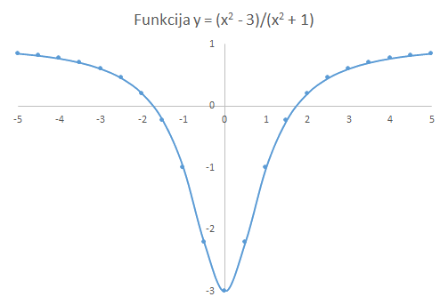

8 užd.
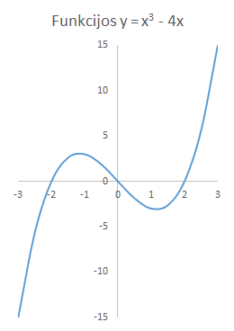
Nelyginės funkcijos diagrama. Pagal pateiktą pavyzdį skaičiuokle nubraižykite funkcijos y = x³ – 4x diagramą.

9 užd.
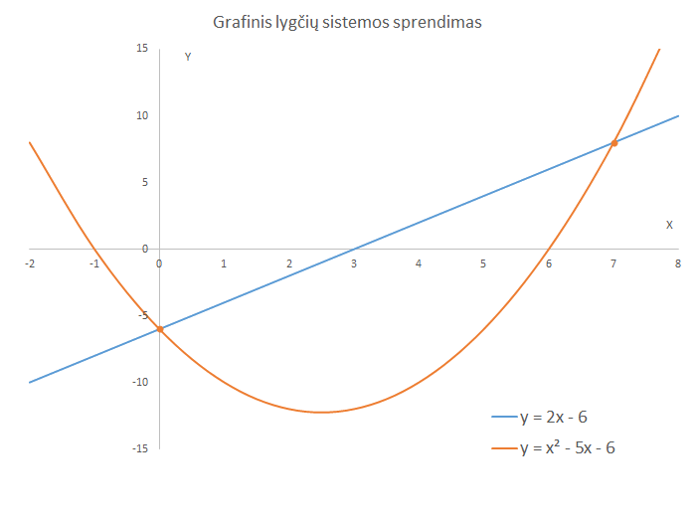
Grafinis lygčių sistemos sprendimas. Skaičiuokle nubraižykite funkcijų y = 2x – 6 ir y = x² – 5x – 6 diagramas.
Raskite diagramų susikirtimo taškų koordinates, t. y. lygčių sistemos sprendinius.

10 užd.
Medžiagų lydymosi temperatūra t ir savitoji lydymosi šiluma lamda
Medžiaga | t, C | lamda, 10^4 J/kg
Alavas | 232 | 5.9
Aliuminis | 660 | 39.0
Auksas | 1064 | 6.7
Cinkas | 420 | 11.0
Geležis | 1539 | 27.0
Ledas | 0 | 33.0
Platina | 1772 | 11.0
Plienas | 1400 | 8.4
Sidabras | 962 | 8.7
Švinas | 327 | 2.5
Varis | 1085 | 21.0
Volframas | 3387 | 18.0

Duomenų rikiavimas. Skaičiuokle parenkite pirmąją lentelę. Sukurkite jos 2 kopijas. 1 kopijos duomenis surikiuokite pagal lydymosi temperatūrą didėjančiai, 2 kopijos duomenis surikiuokite pagal savitąją lydymosi šiluma didėjančiai.
Papildoma užduotis. Pateikite 3 įdomius faktus apie vandenį.

